ТЗ на сендвіч
Додаток 3.1

№ | Найменування робіт, матеріалів та механізмів | Од. вим. | Норма витрат | Кіл-ть | Вартість матеріалів та механізмів, грн. (без ПДВ) |  | Вартість робіт, грн. (без ПДВ) |  | Всього, грн. (без ПДВ)
 |  |  |  |  | Ціна, за одиницю | Вартість, всього | Ціна, за одиницю | Вартість, всього
1 | Комплекс робіт по влаштуванню сендвіч-панелей в/о (7-15/1)/А на відмітках з -0,320 до +15,990 (Е-01) |  |  |  |  | 0.00 |  | #VALUE! | #VALUE!
0 | Адаптація проєктних рішень | м2 |  | 582.33 |  |  | 0.00 | 0.00 | 0.00
1.1 | Виготовлення підконструкції з чорного металу С255 | т |  | #VALUE! |  |  | 0.00 | #VALUE! | #VALUE!
1.1.1 | Труба сталева 60х60х3мм | т | 1.04 | #VALUE! | 0.00 | #VALUE! |  |  | #VALUE!
1.1.2 | Труба сталева 80х80х3мм | т | 1.04 | #VALUE! | 0.00 | #VALUE! |  |  | #VALUE!
1.1.3 | Труба сталева 200х100х4мм | т | 1.04 | #VALUE! | 0.00 | #VALUE! |  |  | #VALUE!
1.1.4 | Труба сталева 100х100х3мм | т | 1.04 | 0.27 | 0.00 | 0.00 |  |  | 0.00
1.1.5 | Труба сталева 160х80х3мм | т | 1.04 | #VALUE! | 0.00 | #VALUE! |  |  | #VALUE!
1.1.6 | Швелер сталевий 180х60х4 | т | 1.04 | #VALUE! | 0.00 | #VALUE! |  |  | #VALUE!
1.1.7 | Прокат листовий гарячекатаний 6мм | т | 1.04 | #VALUE! | 0.00 | #VALUE! |  |  | #VALUE!
1.1.8 | Прокат листовий гарячекатаний 8мм | т | 1.04 | 0.72 | 0.00 | 0.00 |  |  | 0.00
1.1.9 | Електроди | кг | 16.00 | #VALUE! | 0.00 | #VALUE! |  |  | #VALUE!
1.2 | Грунтування підконструкції з чорного металу за два рази | м2 |  | #VALUE! |  |  | 0.00 | #VALUE! | #VALUE!
1.2.1 | Грунтовка ГФ-021 | кг | 0.18 | #VALUE! | 0.00 | #VALUE! |  |  | #VALUE!
1.2.2 | Розчинник | л | 0.15 | #VALUE! | 0.00 | #VALUE! |  |  | #VALUE!
1.3 | Монтаж підконструкції з чорного металу | т |  | #VALUE! |  |  | 0.00 | #VALUE! | #VALUE!
1.3.1 | ЕТDK Анкер М12х120/45 одноконус | шт | 1.05 | 518.18 | 0.00 | 0.00 |  |  | 0.00
1.4 | Монтаж панелей, з очищенням від захисної плівки | м2 |  | 582.33 |  |  | 0.00 | 0.00 | 0.00
1.5.1 | Гвинт по металу 5.5/6.3*185 DIN 750K RAL 7016 matt | шт | 2.05 | 1,220.00 | 0.00 | 0.00 |  |  | 0.00
1.5.3 | Герметик силіконовий DOW CORNING 791, 300мл | шт | 0.12 | 70.00 | 0.00 | 0.00 |  |  | 0.00
1.5.4 | Стрічка підкладочна 3х30 | м.п. | 1.02 | 594.00 | 0.00 | 0.00 |  |  | 0.00
1.5.5 | Стінова сендвіч-панель (наповнювач - мінеральна вата), товщин. 150 мм RAL 9016, L=3,5м | м2 |  | 202.37 | 0.00 | 0.00
1.5.6 | Стінова сендвіч-панель (наповнювач - мінеральна вата), товщин. 150 мм RAL 7016, L=7м | м2 |  | 379.96 | 0.00 | 0.00 |  |  | 0.00
1.6 | Виготовлення та монтаж фасонних елементів примикань ВЕРХ (внутрішніх горизонтальних) з зачеканюванням ватою, запіненням та герметизацією | м.п. |  | 222.40 |  |  | 0.00 | 0.00 | 0.00
1.7 | Виготовлення та монтаж фасонних елементів примикань ВЕРХ (внутрішніх вертикальних) з зачеканюванням ватою, запіненням та герметизацією | м.п. |  | 171.50 |  |  | 0.00 | 0.00 | 0.00
1.8 | Виготовлення та монтаж фасонних елементів примикань ВЕРХ (зовнішніх горизонтальних) з зачеканюванням ватою, запіненням та герметизацією | м.п. |  | 111.20 |  |  | 0.00 | 0.00 | 0.00
1.9 | Виготовлення та монтаж фасонних елементів примикань ВЕРХ (зовнішніх вертикальних) з зачеканюванням ватою, запіненням та герметизацією | м.п. |  | 171.50 |  |  | 0.00 | 0.00 | 0.00
1.10 | Виготовлення та монтаж фасонних елементів примикань НИЗ (внутрішніх горизонтальних) з зачеканюванням ватою, запіненням та герметизацією | м.п. |  | 375.20 |  |  | 0.00 | 0.00 | 0.00
1.11 | Виготовлення та монтаж фасонних елементів примикань НИЗ (внутрішніх вертикальних) з зачеканюванням ватою, запіненням та герметизацією | м.п. |  | 322.00 |  |  | 0.00 | 0.00 | 0.00
1.12 | Виготовлення та монтаж фасонних елементів примикань НИЗ (зовнішніх горизонтальних) з зачеканюванням ватою, запіненням та герметизацією | м.п. |  | 107.20 |  |  | 0.00 | 0.00 | 0.00
1.13 | Виготовлення та монтаж фасонних елементів примикань НИЗ (зовнішніх вертикальних) з зачеканюванням ватою, запіненням та герметизацією | м.п. |  | 322.00 |  |  | 0.00 | 0.00 | 0.00
1.14 | Виготовлення та монтаж фасонних елементів примикань (внутрішніх та зовнішніх) з зачеканюванням ватою, запіненням та герметизацією | м п |  | 1,091.10 |  |  | 0.00 | 0.00 | 0.00
1.14.1 | Мінераловатний утеплювач Isovat 75-80 FG/50, товщ.50мм | м2 |  | 1.30 | 0.00 | 0.00 |  |  | 0.00
1.14.2 | Мінераловатний утеплювач Isovat 125-135 /100, товщ.100мм | м2 |  | 142.26 | 0.00 | 0.00 |  |  | 0.00
1.14.3 | Гвинт самонарізний (ТЕХ) + шайба EPDM 4.8-19 DIN 7504K, RAL 7016 matt | шт | 4.00 | 1,085 | 0.00 | 0.00 |  |  | 0.00
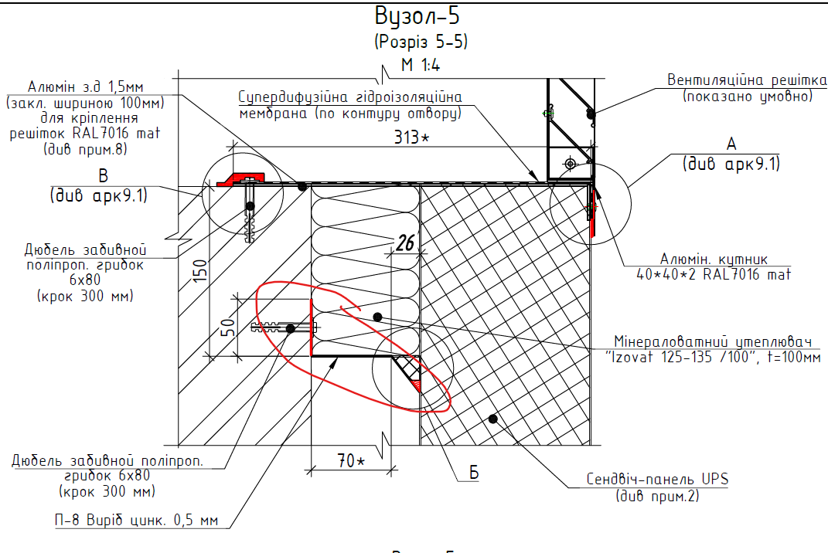
1.14.4 | Саморіз ПШ 4,2*13 | шт | 4.00 | 667 | 0.00 | 0.00 |  |  | 0.00
1.14.5 | Саморіз ПШ 4,8*19 | шт | 4.00 | 1,334 | 0.00 | 0.00 |  |  | 0.00
1.14.6 | Заклепка відривна 4,0*12 А1/А1 RAL 9016 matt | шт | 2.00 | 160.00 | 0.00 | 0.00 |  |  | 0.00
1.14.7 | Заклепка відривна 4,0*12 А1/А1 RAL 7016 matt | шт | 4.00 | 81.00 | 0.00 | 0.00 |  |  | 0.00
1.14.8 | Дюбель забивний поліпропіленовий грибок 6*80 | шт | 4.00 | 1,334 | 0.00 | 0.00 |  |  | 0.00
1.14.9 | Герметик силіконовий DOW CORNING 791, 300мл | шт | 1.06 | 250.00 | 0.00 | 0.00 |  |  | 0.00
1.14.10 | Піна монтажна НГ 700мл | бал | 1.10 | 16.00 | 0.00 | 0.00 |  |  | 0.00
1.14.11 | Супердифузійна гідроізоляційна мембрана | м2 | 1.10 | 115.00 | 0.00 | 0.00 |  |  | 0.00
1.14.12 | Кутик алюмінієвий 40*40*2 RAL 7016 matt | м.п. | 1.04 | 22.05 | 0.00 | 0.00 |  |  | 0.00
1.14.13 | Листовий метал для фасонних елементів товщ. 0,5мм, RAL 7016 matt | м2 | 1.10 | 106.58 | 0.00 | 0.00 |  |  | 0.00
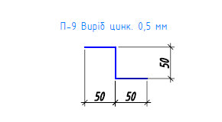
1.14.15 | Листовий метал для фасонних елементів товщ. 0,5мм, цинк | м2 | 1.10 | 30.27 | 0.00 | 0.00 |  |  | 0.00
1.14.16 | Полоса алюмінієва шир. 100мм, товщ. 1.5мм, RAL 7016 matt | м2 | 1.04 | 8.37 | 0.00 | 0.00 |  |  | 0.00
2 | Металеві конструкції фасаду Е-01 в/о (7-15/1)/А на відмітці +15,990 | м.п. |  | 55.60 |  | 0.00 |  | 0.00 | 0.00
2.1 | Виготовлення та монтаж підсистеми(каркасу) для парапетних накривок | м.п. |  | 55.60 |  |  | 0.00 | 0.00 | 0.00
2.1.1 | Оцинкований куточок 50х50х1.5мм | мп | 2.284 | 126.99 | 0.00 | 0.00 |  |  | 0.00
2.1.2 | Оцинкований омега профіль 20х20х60х20х29х1.0мм | мп | 1.142 | 63.50 | 0.00 | 0.00 |  |  | 0.00
2.1.3 | Гвинт з свердлом 4.2х32мм | шт | 1.02 | 57.00 | 0.00 | 0.00 |  |  | 0.00
2.1.4 | Гвинт з подовженим свердлом 5.5х38мм | шт | 2.03 | 114.00 | 0.00 | 0.00 |  |  | 0.00
2.2 | Виготовлення та монтаж парапетних накривок зі стоячим фальцем (в т.ч. герметизація) | м.п. |  | 55.60 |  |  | 0.00 | 0.00 | 0.00
2.2.1 | Метал з полімерним покриттям RAL 7016 | м2 | 0.72 | 40.06 | 0.00 | 0.00 |  |  | 0.00
1.2.2 | Клямер | шт | 0.85 | 48.00 | 0.00 | 0.00 |  |  | 0.00
1.2.3 | Гвинт з свердлом 4.2х19мм | шт | 1.70 | 95.00 | 0.00 | 0.00 |  |  | 0.00
1.2.4 | Заклепка 4.0х10мм | шт | 3.390 | 189.00 | 0.00 | 0.00 |  |  | 0.00
1.7 | Оренда вакуумного захвату | доба |  |  |  | 0.00 |  |  | 0.00
1.8 | Оренда генератора | доба |  |  |  | 0.00 |  |  | 0.00
1.9 | Оренда підіймача самохідного колісного JLG модель 800 AJ | маш/зм |  |  |  | 0.00 |  |  | 0.00
1.10 | Оренда автокрана 25т/32м | маш/зм |  |  |  | 0.00 |  |  | 0.00
1.11 | Оренда підйомника НА41РХ | дн |  |  |  | 0.00 |  |  | 0.00
1.12 | Дизпаливо для роботи підйомника НА41РХ | л |  |  |  | 0.00 |  |  | 0.00
1.13 | Дизпаливо для роботи підйомника НА41РХ | л |  |  |  | 0.00 |  |  | 0.00
1.14 | Дизпаливо для роботи підйомника НА41РХ | л |  |  |  | 0.00 |  |  | 0.00
1.15 | Бензин для роботи генератора | л |  |  |  | 0.00 |  |  | 0.00
1.16 | Оренда підйомника Megni ES 1612 | маш/зм |  |  |  | 0.00 |  |  | 0.00
1.17 | Оренда крана маніпулятора Palfinger PK21000 | маш/зм |  |  |  | 0.00 |  |  | 0.00
 |  |  |  |  |  | 0.00 |  |  | 0.00
 | Всього грн., без ПДВ |  |  |  |  | 0.00 |  | #VALUE! | #VALUE!
 | ПДВ 20% |  |  |  |  | 0.00 |  | #VALUE! | #VALUE!
 | Всього, з ПДВ |  |  |  |  | 0.00 |  | #VALUE! | #VALUE!

Примітки: 1. Вартість робіт в договірній ціні включає: - Всі витрати Підрядника на заробітну плату, загальновиробничі та адміністративні витрати, прибуток, вартість експлуатації і перебазування машин, механізмів та засобів малої механізації, інструмент, заготівельно-складські витрати на матеріали, обладнання і оснастки, вартість витратних, паливно-мастильних матеріалів, геодезичний супровід процесу виконання робіт та лабораторні випробування; дрібні, допоміжні та супутні операції необхідні для виконання робіт; - Вартість тимчасових мереж електро та водопостачання (від точки підключення), освітлення місць проведення робіт; - Засоби колективного захисту, заходи з охорони праці та з пожежної безпеки. - Вартість та експлуатацію захисних огороджувальних конструкцій та систем; - Розробка ПВР; - Вартість монтажу, амортизації та/або оренди засобів підмощування (підмощування, риштування, драбини, тури тощо); - Вартість автомобільних кранів, ліктьових та ножичних підйомників, інших механізмів необхідних для виконання комплексу робіт; - Доставка (перенесення) матеріалів від місця складування до місця укладки та їх подача на засоби підмощування, риштування, драбини, тури тощо. 2. Вартість робіт в договірній ціні не включає: - Тимчасове використання електроенергії та водопостачання. 3. Вартість матеріалів врахована з доставкою на об'єкт та буде погоджуватись сторонами додатково на момент закупівлі.

2. Строк виконання комплексу робіт ________ календарних днів, з моменту укладення договору та перерахування авансу.
3. Умови оплати – аванс у розмірі 100% від вартості матеріалів та 20% від вартості робіт по угоді, згідног погодженого Сторонами графіку виконання та фінансування.
4. Вид договірної ціни – ___тверда___ (тверда, динамічна)
5. Термін дії пропозиції, до _____________.
6. Якщо наша пропозиція буде акцептована, ми візьмемо на себе зобов'язання виконати всі умови, передбачені умовами договору (Додаток 4 до тендерної документації).
7. Контактна особа __________________________________________________________________ (ПІБ, мобільний, е-mail).
Додатки: 1. Копії ліцензії та дозволу на виконання робіт, довідка зі статистики (код ДК 016:2010 повинен відповідити видам діяльності по ліцензії), якщо такі вимагаються діючими нормативними документами України.

Директор
 |  | (підпис, печатка) |  |  |  | (Прізвище та ініціали)
(повна назва організації)

сендвічі
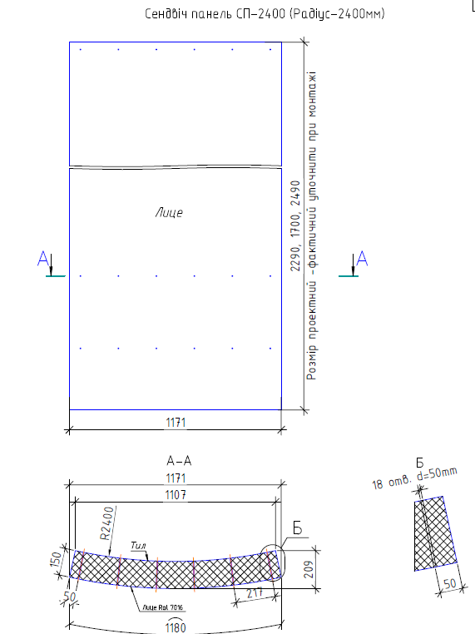
№ | Позиція | Матеріал | м2 | кількість | м2/1 шт
1 | 55; 62 | Стінова сендвіч-панель (наповнювач - мінеральна вата), товщин. 150 мм RAL 9016, L=3,5м, b=1,18м включено 3 шт гнутих панелей | 202.37 | 54 | 4.13
2 | 7; 3 | Стінова сендвіч-панель (наповнювач - мінеральна вата), товщин. 150 мм RAL 7016, L=7м, b=1,18м | 388.22 | 47 | 8.26

